Задание1-Вариант1
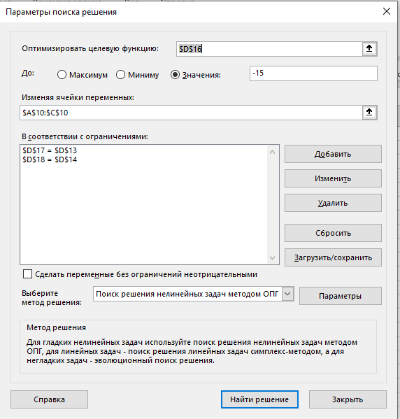

-20.622223244 | 6.1111112222 | 6.6000002

1 | 2 | -1 | -15
-1 | 7 | -9 | 4
1 | 2 | 4 | 18

-20.622223244 | 12.222222444 | -6.6000002 | -15.000001
20.622223244 | 42.777778556 | -59.4000018 | 4
-20.622223244 | 12.222222444 | 26.4000008 | 18

Задание2
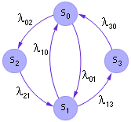
lambda | 0 | 1 | 2 | 3
0 | 0 | 0.05 | 0.2 | 0
1 | 0.1 | 0 | 0 | 0.05
2 | 0 | 0.1 | 0 | 0
3 | 0.15 | 0 | 0 | 0

P0 | 0 | 2.615465837E-10
P1 | 0 | 2.7854791119E-09
P2 | 2.7854791119E-08 | -2.7854791119E-09
P3 | 5.2309316739E-09 | -7.8463975109E-10

